Sheet3
CB1 | A | F | 60 | 11058 | 184.3 |  |  |  | F | M |  |  |  |  |  | F-error | M-error
CB1 | B | F | 53 | 9612 | 181.35849057 |  |  | CB1-5:F | 184.738275 | 188.98839722 |  |  |  |  |  | 2.2485252683 | 2.0214685495
CB1 | C | F | 77 | 14652 | 190.28571429 |  |  | CBO1-5:F | 185.17402249 | 187.00856981 |  |  |  |  |  | 1.931242602 | 1.8249333441
CB1 | D | F | 61 | 11286 | 185.01639344 |  |  | EB1-5:F | 196.70165458 | 198.39805316 |  |  |  |  |  | 5.7172745662 | 4.8921021653
CB1 | E | F | 70 | 13134 | 187.62857143 | 185.71783394 | 1.5169475124 | EBO1-5:F | 200.25970819 | 205.26443126 |  |  |  |  |  | 2.5764756401 | 2.6046366182
CB1 | A | M | 74 | 14094 | 190.45945946
CB1 | B | M | 54 | 10326 | 191.22222222 |  |  |  | F | M
CB1 | C | M | 63 | 12252 | 194.47619048 |  |  | C | 184.95614875 | 187.99848351 |  |  |  |  |  | 0.2178737445 | 0.98991370785
CB1 | D | M | 63 | 11964 | 189.9047619 |  |  | E | 198.48068139 | 201.83124221 |  | 13.524532636 | 13.832758695 |  |  | 1.7790268051 | 3.4331890545
CB1 | E | M | 71 | 13578 | 191.23943662 | 191.46041414 | 0.79443179423

CB2 | A | F | 54 | 9762 | 180.77777778
CB2 | B | F | 50 | 9024 | 180.48
CB2 | C | F | 44 | 7974 | 181.22727273
CB2 | D | F | 48 | 8760 | 182.5
CB2 | E | F | 48 | 8724 | 181.75 | 181.3470101 | 0.3592948342
CB2 | A | M | 45 | 8346 | 185.46666667
CB2 | B | M | 40 | 7362 | 184.05
CB2 | C | M | 57 | 10632 | 186.52631579
CB2 | D | M | 55 | 10194 | 185.34545455
CB2 | E | M | 53 | 9876 | 186.33962264 | 185.54561193 | 0.4401921994

CB3 | A | F | 76 | 14412 | 189.63157895
CB3 | B | F | 85 | 16704 | 196.51764706
CB3 | C | F | 68 | 13146 | 193.32352941
CB3 | D | F | 77 | 14700 | 190.90909091
CB3 | E | F | 87 | 16932 | 194.62068966 | 193.0005072 | 1.2414368086
CB3 | A | M | 78 | 14940 | 191.53846154
CB3 | B | M | 103 | 20442 | 198.46601942 |  |  | Female |  | Development | Error |  | Male |  | Development | Error
CB3 | C | M | 76 | 14766 | 194.28947368 |  |  | New B types | CB1 | 185.71783394 | 1.5169475124 |  | New B types | CB1 | 191.46041414 | 0.79443179423 |  | CBO5
CB3 | D | M | 79 | 15504 | 196.25316456 |  |  |  | CB2 | 181.3470101 | 0.3592948342 |  |  | CB2 | 185.54561193 | 0.4401921994
CB3 | E | M | 91 | 17898 | 196.68131868 | 195.44568758 | 1.1811954455 |  | CB3 | 193.0005072 | 1.2414368086 |  |  | CB3 | 195.44568758 | 1.1811954455
 |  |  |  |  |  |  |  |  | CB4 | 183.09330383 | 1.8912712204 |  |  | CB4 | 188.11803551 | 1.7770441385
CB4 | A | F | 35 | 6228 | 177.94285714 |  |  |  | CB5 | 180.53271995 | 0.81573253982 |  |  | CB5 | 184.37223697 | 0.16342184581
CB4 | B | F | 73 | 13728 | 188.05479452 |  |  |  | CBO1 | 187.28232751 | 0.77802826557 |  |  | CBO1 | 188.67630345 | 1.3547330078
CB4 | C | F | 51 | 9402 | 184.35294118 |  |  |  | CBO2 |  |  |  |  | CBO2
CB4 | D | F | 71 | 13176 | 185.57746479 |  |  |  | CBO3 |  |  |  |  | CBO3
CB4 | E | F | 39 | 7002 | 179.53846154 | 183.09330383 | 1.8912712204 |  | CBO4 |  |  |  |  | CBO4
CB4 | A | M | 41 | 7524 | 183.51219512 |  |  |  | CBO5 |  |  |  |  | CBO5
CB4 | B | M | 88 | 17022 | 193.43181818 |  |  | New O types | OB1 |  |  |  | New O types | OB1
CB4 | C | M | 61 | 11598 | 190.13114754 |  |  |  | OB2 |  |  |  |  | OB2
CB4 | D | M | 58 | 10932 | 188.48275862 |  |  |  | OB3 |  |  |  |  | OB3
CB4 | E | M | 31 | 5736 | 185.03225806 | 188.11803551 | 1.7770441385 |  | OB4 |  |  |  |  | OB4
 |  |  |  |  |  |  |  |  | OB5 |  |  |  |  | OB5
CB5 | A | F | 23 | 4104 | 178.43478261 |  |  |  | OBO1 |  |  |  |  | OBO1
CB5 | B | F | 37 | 6696 | 180.97297297 |  |  |  | OBO2 |  |  |  |  | OBO2
CB5 | C | F | 28 | 5130 | 183.21428571 |  |  |  | OBO3 |  |  |  |  | OBO3
CB5 | D | F | 35 | 6276 | 179.31428571 |  |  |  | OBO4 |  |  |  |  | OBO4
CB5 | E | F | 33 | 5964 | 180.72727273 | 180.53271995 | 0.81573253982 |  | OBO5 |  |  |  |  | OBO5
CB5 | A | M | 33 | 6078 | 184.18181818
CB5 | B | M | 43 | 7926 | 184.3255814
CB5 | C | M | 43 | 7908 | 183.90697674
CB5 | D | M | 47 | 8688 | 184.85106383
CB5 | E | M | 47 | 8676 | 184.59574468 | 184.37223697 | 0.16342184581

CBO1 | A | F | 76 | 14166 | 186.39473684
CBO1 | B | F | 83 | 15558 | 187.44578313
CBO1 | C | F | 68 | 12576 | 184.94117647
CBO1 | D | F | 123 | 23316 | 189.56097561
CBO1 | E | F | 87 | 16362 | 188.06896552 | 187.28232751 | 0.77802826557
CBO1 | A | M | 88 | 16596 | 188.59090909
CBO1 | B | M | 65 | 12072 | 185.72307692
CBO1 | C | M | 78 | 14502 | 185.92307692
CBO1 | D | M | 98 | 18906 | 192.91836735
CBO1 | E | M | 115 | 21876 | 190.22608696 | 188.67630345 | 1.3547330078

CBO2 | A | F | 115 | 22044 | 191.68695652
CBO2 | B | F | 119 | 22812 | 191.69747899
CBO2 | C | F | 131 | 25434 | 194.15267176
CBO2 | D | F | 124 | 23922 | 192.91935484
CBO2 | E | F | 90 | 16782 | 186.46666667 | 191.38462575 | 1.3113556851
CBO2 | A | M | 129 | 25008 | 193.86046512
CBO2 | B | M | 120 | 23202 | 193.35
CBO2 | C | M | 120 | 23646 | 197.05
CBO2 | D | M | 134 | 25878 | 193.11940299
CBO2 | E | M | 103 | 19470 | 189.02912621 | 193.28179886 | 1.2777019003

CBO3 | A | F | 64 | 11574 | 180.84375
CBO3 | B | F | 71 | 12882 | 181.43661972
CBO3 | C | F | 75 | 13674 | 182.32
CBO3 | D | F | 68 | 12264 | 180.35294118
CBO3 | E | F | 73 | 13278 | 181.89041096 | 181.36874437 | 0.35278219789
CBO3 | A | M | 85 | 15618 | 183.74117647
CBO3 | B | M | 81 | 14934 | 184.37037037
CBO3 | C | M | 90 | 16656 | 185.06666667
CBO3 | D | M | 79 | 14478 | 183.26582278
CBO3 | E | M | 87 | 16110 | 185.17241379 | 184.32329002 | 0.36965725464

CBO4 | A | F | 102 | 18744 | 183.76470588
CBO4 | B | F | 98 | 18186 | 185.57142857
CBO4 | C | F | 124 | 22902 | 184.69354839
CBO4 | D | F | 103 | 18942 | 183.90291262
CBO4 | E | F | 115 | 21384 | 185.94782609 | 184.77608431 | 0.43575673181
CBO4 | A | M | 105 | 19350 | 184.28571429
CBO4 | B | M | 121 | 22494 | 185.90082645
CBO4 | C | M | 122 | 22764 | 186.59016393 |  |  | Female |  | Development | Error |  | Male |  | Development | Error
CBO4 | D | M | 118 | 21864 | 185.28813559 |  |  | New B types | CBO1 | 187.28232751 | 0.77802826557 |  | New B types | CBO1 | 188.67630345 | 1.3547330078 |  | CBO5
CBO4 | E | M | 118 | 21996 | 186.40677966 | 185.69432398 | 0.41844568742 |  | CBO2 | 191.38462575 | 1.3113556851 |  |  | CBO2 | 193.28179886 | 1.2777019003
 |  |  |  |  |  |  |  |  | CBO3 | 181.36874437 | 0.35278219789 |  |  | CBO3 | 184.32329002 | 0.36965725464
CBO5 | A | F | 86 | 15660 | 182.09302326 |  |  |  | CBO4 | 184.77608431 | 0.43575673181 |  |  | CBO4 | 185.69432398 | 0.41844568742
CBO5 | B | F | 84 | 15156 | 180.42857143 |  |  |  | CBO5 | 181.05833052 | 0.41911872981 |  |  | CBO5 | 183.06713272 | 0.28137629388
CBO5 | C | F | 77 | 13848 | 179.84415584 |  |  |  | CB1 | 185.71783394 | 1.5169475124 |  |  | CB1 | 191.46041414 | 0.79443179423
CBO5 | D | F | 97 | 17568 | 181.11340206 |  |  |  | CB2 | 181.3470101 | 0.3592948342 |  |  | CB2 | 185.54561193 | 0.4401921994
CBO5 | E | F | 96 | 17454 | 181.8125 | 181.05833052 | 0.41911872981 |  | CB3 | 193.0005072 | 1.2414368086 |  |  | CB3 | 195.44568758 | 1.1811954455
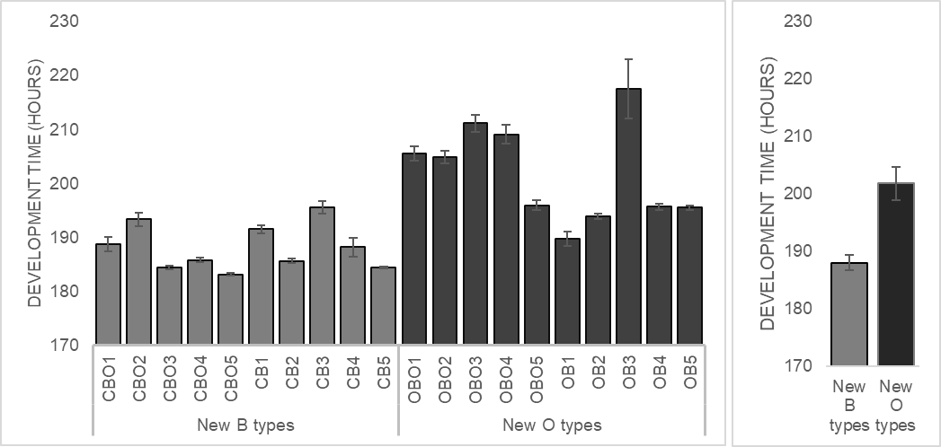
CBO5 | A | M | 91 | 16728 | 183.82417582 |  |  |  | CB4 | 183.09330383 | 1.8912712204 |  |  | CB4 | 188.11803551 | 1.7770441385
CBO5 | B | M | 90 | 16392 | 182.13333333 |  |  |  | CB5 | 180.53271995 | 0.81573253982 |  |  | CB5 | 184.37223697 | 0.16342184581 | 187.99848351 | 1.3255339705
CBO5 | C | M | 92 | 16842 | 183.06521739 |  |  | New O types | OBO1 | 201.09358329 | 1.7916866886 |  | New O types | OBO1 | 205.47939036 | 1.3888454371 | 189.32401749
CBO5 | D | M | 99 | 18108 | 182.90909091 |  |  |  | OBO2 | 199.73748477 | 1.2603039183 |  |  | OBO2 | 204.82707526 | 1.2058292608
CBO5 | E | M | 104 | 19074 | 183.40384615 | 183.06713272 | 0.28137629388 |  | OBO3 | 206.43678713 | 1.4458274369 |  |  | OBO3 | 211.07376043 | 1.5819860926
 |  |  |  |  |  |  |  |  | OBO4 | 203.03980771 | 0.78699098296 |  |  | OBO4 | 209.03183167 | 1.7341310607
EB1 | A | F | 131 | 25140 | 191.90839695 |  |  |  | OBO5 | 190.99087806 | 0.87224179271 |  |  | OBO5 | 195.91009861 | 0.88415994449
EB1 | B | F | 116 | 21828 | 188.17241379 |  |  |  | OB1 | 188.7559083 | 0.90778803675 |  |  | OB1 | 189.71199313 | 1.3300090201
EB1 | C | F | 127 | 23700 | 186.61417323 |  |  |  | OB2 | 192.14959983 | 1.1615186547 |  |  | OB2 | 193.76432709 | 0.50423045113
EB1 | D | F | 133 | 24960 | 187.66917293 |  |  |  | OB3 | 219.44733032 | 4.3093918603 |  |  | OB3 | 217.50272226 | 5.4624542307
EB1 | E | F | 130 | 24624 | 189.41538462 | 188.7559083 | 0.90778803675 |  | OB4 | 191.49632248 | 0.4149937018 |  |  | OB4 | 195.58746022 | 0.53305992918
EB1 | A | M | 127 | 24396 | 192.09448819 |  |  |  | OB5 | 191.65911197 | 0.7192395591 |  |  | OB5 | 195.42376307 | 0.45425312591 | 201.83124221 | 2.8522968931
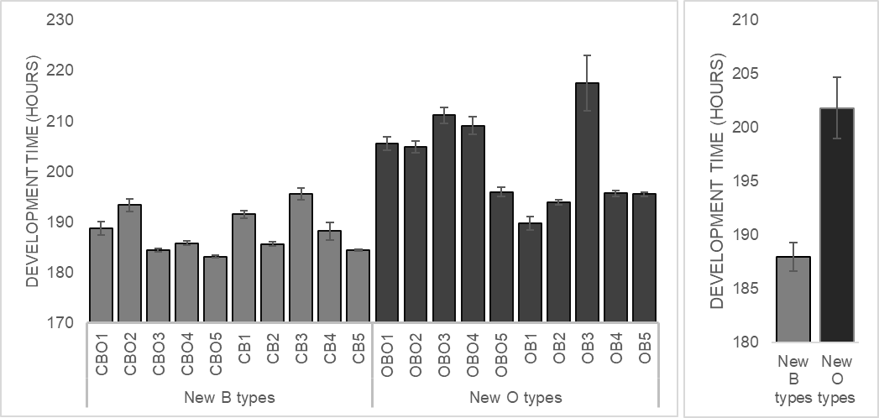
EB1 | B | M | 112 | 21168 | 189
EB1 | C | M | 113 | 21108 | 186.79646018 |  |  |  |  |  |  |  |  |  |  |  | 198.97894532
EB1 | D | M | 112 | 20964 | 187.17857143
EB1 | E | M | 157 | 30378 | 193.49044586 | 189.71199313 | 1.3300090201
 |  |  |  |  |  |  |  |  |  |  |  |  |  |  |  |  |  |  | New B types | 187.99848351 | 1.3255339705
EB2 | A | F | 164 | 32238 | 196.57317073 |  |  |  |  |  |  |  |  |  |  |  |  |  | New O types | 201.83124221 | 2.8522968931
EB2 | B | F | 148 | 28464 | 192.32432432
EB2 | C | F | 149 | 28362 | 190.34899329
EB2 | D | F | 158 | 30192 | 191.08860759
EB2 | E | F | 155 | 29514 | 190.41290323 | 192.14959983 | 1.1615186547
EB2 | A | M | 132 | 25506 | 193.22727273
EB2 | B | M | 150 | 29340 | 195.6
EB2 | C | M | 153 | 29616 | 193.56862745
EB2 | D | M | 153 | 29466 | 192.58823529
EB2 | E | M | 160 | 31014 | 193.8375 | 193.76432709 | 0.50423045113

EB3 | A | F | 78 | 16944 | 217.23076923
EB3 | B | F | 60 | 14004 | 233.4
EB3 | C | F | 85 | 18846 | 221.71764706
EB3 | D | F | 51 | 10536 | 206.58823529
EB3 | E | F | 60 | 13098 | 218.3 | 219.44733032 | 4.3093918603
EB3 | A | M | 166 | 32988 | 198.72289157
EB3 | B | M | 55 | 12582 | 228.76363636
EB3 | C | M | 71 | 16164 | 227.66197183
EB3 | D | M | 68 | 14544 | 213.88235294
EB3 | E | M | 87 | 19008 | 218.48275862 | 217.50272226 | 5.4624542307

EB4 | A | F | 29 | 5574 | 192.20689655
EB4 | B | F | 37 | 7110 | 192.16216216
EB4 | C | F | 51 | 9798 | 192.11764706
EB4 | D | F | 31 | 5898 | 190.25806452
EB4 | E | F | 38 | 7248 | 190.73684211 | 191.49632248 | 0.4149937018
EB4 | A | M | 46 | 9018 | 196.04347826
EB4 | B | M | 40 | 7818 | 195.45
EB4 | C | M | 45 | 8862 | 196.93333333
EB4 | D | M | 39 | 7554 | 193.69230769
EB4 | E | M | 33 | 6462 | 195.81818182 | 195.58746022 | 0.53305992918

EB5 | A | F | 40 | 7722 | 193.05
EB5 | B | F | 35 | 6774 | 193.54285714
EB5 | C | F | 34 | 6450 | 189.70588235
EB5 | D | F | 34 | 6504 | 191.29411765
EB5 | E | F | 37 | 7056 | 190.7027027 | 191.65911197 | 0.7192395591
EB5 | A | M | 27 | 5298 | 196.22222222
EB5 | B | M | 36 | 7050 | 195.83333333
EB5 | C | M | 27 | 5250 | 194.44444444
EB5 | D | M | 41 | 8052 | 196.3902439
EB5 | E | M | 35 | 6798 | 194.22857143 | 195.42376307 | 0.45425312591

EBO1 | A | F | 41 | 8178 | 199.46341463
EBO1 | B | F | 61 | 12534 | 205.47540984
EBO1 | C | F | 57 | 11700 | 205.26315789
EBO1 | D | F | 35 | 6942 | 198.34285714
EBO1 | E | F | 39 | 7680 | 196.92307692 | 201.09358329 | 1.7916866886
EBO1 | A | M | 50 | 10278 | 205.56
EBO1 | B | M | 47 | 9882 | 210.25531915
EBO1 | C | M | 49 | 10098 | 206.08163265
EBO1 | D | M | 48 | 9756 | 203.25
EBO1 | E | M | 48 | 9708 | 202.25 | 205.47939036 | 1.3888454371

EBO2 | A | F | 47 | 9384 | 199.65957447
EBO2 | B | F | 53 | 10842 | 204.56603774
EBO2 | C | F | 43 | 8550 | 198.8372093
EBO2 | D | F | 41 | 8124 | 198.14634146
EBO2 | E | F | 46 | 9084 | 197.47826087 | 199.73748477 | 1.2603039183
EBO2 | A | M | 50 | 10152 | 203.04
EBO2 | B | M | 53 | 11064 | 208.75471698
EBO2 | C | M | 39 | 7986 | 204.76923077
EBO2 | D | M | 56 | 11526 | 205.82142857
EBO2 | E | M | 40 | 8070 | 201.75 | 204.82707526 | 1.2058292608

EBO3 | A | F | 56 | 11850 | 211.60714286
EBO3 | B | F | 42 | 8532 | 203.14285714
EBO3 | C | F | 46 | 9510 | 206.73913043
EBO3 | D | F | 44 | 8994 | 204.40909091
EBO3 | E | F | 63 | 12996 | 206.28571429 | 206.43678713 | 1.4458274369
EBO3 | A | M | 60 | 12936 | 215.6
EBO3 | B | M | 50 | 10476 | 209.52
EBO3 | C | M | 45 | 9414 | 209.2
EBO3 | D | M | 46 | 9528 | 207.13043478
EBO3 | E | M | 49 | 10482 | 213.91836735 | 211.07376043 | 1.5819860926

EBO4 | A | F | 51 | 10230 | 200.58823529
EBO4 | B | F | 43 | 8718 | 202.74418605
EBO4 | C | F | 52 | 10620 | 204.23076923
EBO4 | D | F | 43 | 8706 | 202.46511628
EBO4 | E | F | 41 | 8412 | 205.17073171 | 203.03980771 | 0.78699098296
EBO4 | A | M | 36 | 7362 | 204.5
EBO4 | B | M | 33 | 7056 | 213.81818182
EBO4 | C | M | 32 | 6618 | 206.8125
EBO4 | D | M | 49 | 10182 | 207.79591837
EBO4 | E | M | 43 | 9126 | 212.23255814 | 209.03183167 | 1.7341310607

EBO5 | A | F | 42 | 8124 | 193.42857143
EBO5 | B | F | 41 | 7860 | 191.70731707
EBO5 | C | F | 38 | 7290 | 191.84210526
EBO5 | D | F | 41 | 7752 | 189.07317073
EBO5 | E | F | 31 | 5856 | 188.90322581 | 190.99087806 | 0.87224179271
EBO5 | A | M | 54 | 10572 | 195.77777778
EBO5 | B | M | 43 | 8526 | 198.27906977
EBO5 | C | M | 46 | 9084 | 197.47826087
EBO5 | D | M | 30 | 5832 | 194.4
EBO5 | E | M | 26 | 5034 | 193.61538462 | 195.91009861 | 0.88415994449

